최종 제안 (직제조기준)
 | 현재 |  |  |  |  |  |  |  | 제안
더클린커피 |  | 콜롬비아 | 케냐 블렌드 | 에티오피아 | 과테말라 | 에콰도르 (고가라인) | 파푸아뉴기니 (유기농) | 디카페인 (파푸아뉴기니 유기농) |  | 콜롬비아 | 케냐 블렌드 | 에티오피아 | 과테말라 | 에콰도르 (고가라인) | 파푸아뉴기니 (유기농) | 디카페인 (파푸아뉴기니 유기농)
 | 소비자가 100g | 9,800 | 10,200 | 10,200 | 10,200 | 18,000 | 10,200 | 10,200 | 소비자가 100g | 11,000 | 13,000 | 12,000 | 11,500 | 21,000 | 10,000 | 12,000
 | ㄴ생두 원가 (수분증발감안 20%) | 2,126 | 3,401 | 2,672 | 2,357 | 7,896 | 1,883 | 2,672 | ㄴ생두 원가 (수분증발감안 20%) | 2,126 | 3,401 | 2,672 | 2,357 | 7,896 | 1,883 | 2,672
 | ㄴ원가비용 (생두 원가 + 부자재 + 배송비) | 5,487 | 6,762 | 6,033 | 5,718 | 11,257 | 5,244 | 6,033 | ㄴ원가비용 (생두 원가 + 부자재 + 배송비) | 5,487 | 6,762 | 6,033 | 5,718 | 11,257 | 5,244 | 6,033
 | ㄴ 소비자가격 - 원가비용 | 4,313 | 3,438 | 4,167 | 4,482 | 6,743 | 4,956 | 4,167 | ㄴ 소비자가격 - 원가비용 | 5,513 | 6,238 | 5,967 | 5,782 | 9,743 | 4,756 | 5,967
 | ㄴ 원가율 | 56% | 66% | 59% | 56% | 63% | 51% | 59% | ㄴ 원가율 | 50% | 52% | 50% | 50% | 54% | 52% | 50%
 | 소비자가 200g | 18,300 | 19,300 | 19,300 | 19,300 | 30,000 | 19,300 | 19,300 | 소비자가 200g | 21,000 | 25,000 | 23,000 | 22,000 | 39,000 | 20,000 | 22,000
 | ㄴ생두 원가 (수분증발감안 20%) | 4,252 | 6,803 | 5,345 | 4,713 | 15,792 | 3,766 | 5,345 | ㄴ생두 원가 (수분증발감안 20%) | 4,252 | 6,803 | 5,345 | 4,713 | 15,792 | 3,766 | 5,345
 | ㄴ원가비용 (생두 원가 + 부자재 + 배송비) | 7,945 | 10,497 | 9,039 | 8,407 | 19,486 | 7,460 | 9,039 | ㄴ원가비용 (생두 원가 + 부자재 + 배송비) | 7,945 | 10,497 | 9,039 | 8,407 | 19,486 | 7,460 | 9,039
 | ㄴ 소비자가격 - 원가비용 | 10,355 | 8,803 | 10,261 | 10,893 | 10,514 | 11,840 | 10,261 | ㄴ 소비자가격 - 원가비용 | 13,055 | 14,503 | 13,961 | 13,593 | 19,514 | 12,540 | 12,961
 | ㄴ 원가율 | 43% | 54% | 47% | 44% | 65% | 39% | 47% | ㄴ 원가율 | 38% | 42% | 39% | 38% | 50% | 37% | 41%
 | 소비자가 300g (쿠팡) | 31,900 | 33,900 | 33,900 | 33,900 | 35,000 | 33,900 | 33,900 | 소비자가 300g (쿠팡) | 30,000 | 33,000 | 32,000 | 31,000 | 50,000 | 28,000 | 31,000
 | ㄴ생두 원가 (수분증발감안 20%) | 6,378 | 10,204 | 8,017 | 7,070 | 23,688 | 5,649 | 8,017 | ㄴ생두 원가 (수분증발감안 20%) | 6,378 | 10,204 | 8,017 | 7,070 | 23,688 | 5,649 | 8,017
 | ㄴ원가비용 (생두 원가 + 부자재 + 배송비) | 10,349 | 14,176 | 11,989 | 11,042 | 27,660 | 9,620 | 11,989 | ㄴ원가비용 (생두 원가 + 부자재 + 배송비) | 10,349 | 14,176 | 11,989 | 11,042 | 27,660 | 9,620 | 11,989
 | ㄴ 소비자가격 - 원가비용 | 21,551 | 19,724 | 21,911 | 22,858 | 7,340 | 24,280 | 21,911 | ㄴ 소비자가격 - 원가비용 | 19,651 | 18,824 | 20,011 | 19,958 | 22,340 | 18,380 | 19,011
 | ㄴ 원가율 | 32% | 42% | 35% | 33% | 79% | 28% | 35% | ㄴ 원가율 | 34% | 43% | 37% | 36% | 55% | 34% | 39%
 | 소비자가 340g (쿠팡) | 32,900 | 34,900 | 34,900 | 34,900 | 40,000 | 34,900 | 34,900 | 소비자가 340g (쿠팡) | 35,000 | 39,000 | 38,000 | 36,500 | 58,000 | 33,000 | 36,500
 | ㄴ생두 원가 (수분증발감안 20%) | 7,228 | 11,565 | 9,086 | 8,013 | 26,846 | 6,402 | 9,086 | ㄴ생두 원가 (수분증발감안 20%) | 7,228 | 11,565 | 9,086 | 8,013 | 26,846 | 6,402 | 9,086
 | ㄴ원가비용 (생두 원가 + 부자재 + 배송비) | 11,278 | 15,614 | 13,136 | 12,062 | 30,896 | 10,452 | 13,136 | ㄴ원가비용 (생두 원가 + 부자재 + 배송비) | 11,278 | 15,614 | 13,136 | 12,062 | 30,896 | 10,452 | 13,136
 | ㄴ 소비자가격 - 원가비용 | 21,622 | 19,286 | 21,764 | 22,838 | 9,104 | 24,448 | 21,764 | ㄴ 소비자가격 - 원가비용 | 23,722 | 23,386 | 24,864 | 24,438 | 27,104 | 22,548 | 23,364
 | ㄴ 원가율 | 34% | 45% | 38% | 35% | 77% | 30% | 38% | ㄴ 원가율 | 32% | 40% | 35% | 33% | 53% | 32% | 36%
 | 소비자가 500g | 33,500 | 36,500 | 36,500 | 36,500 |  | 36,500 | 36,500 | 소비자가 500g | 41,000 | 48,000 | 45,000 | 43,000 |  | 39,000 | 43,000
 | ㄴ생두 원가 (수분증발감안 20%) | 10,629 | 17,007 | 13,362 | 11,783 |  | 9,414 | 13,362 | ㄴ생두 원가 (수분증발감안 20%) | 10,629 | 17,007 | 13,362 | 11,783 |  | 9,414 | 13,362
 | ㄴ원가비용 (생두 원가 + 부자재 + 배송비) | 15,102 | 21,567 | 17,923 | 16,344 |  | 13,975 | 17,923 | ㄴ원가비용 (생두 원가 + 부자재 + 배송비) | 15,102 | 21,567 | 17,923 | 16,344 |  | 13,975 | 17,923
 | ㄴ 소비자가격 - 원가비용 | 18,398 | 14,933 | 18,577 | 20,156 |  | 22,525 | 18,577 | ㄴ 소비자가격 - 원가비용 | 25,898 | 26,433 | 27,077 | 26,656 | - | 25,025 | 25,077
 | ㄴ 원가율 | 45% | 59% | 49% | 45% |  | 38% | 49% | ㄴ 원가율 | 37% | 45% | 40% | 38% |  | 36% | 42%
 | 소비자가 1kg | 55,000 | 55,000 | 55,000 | 55,000 |  | 55,000 | 55,000 | 소비자가 1kg | 76,000 | 90,000 | 84,000 | 80,000 |  | 72,000 | 80,000
 | ㄴ생두 원가 (수분증발감안 20%) | 21,259 | 34,014 | 26,725 | 23,567 |  | 18,829 | 26,725 | ㄴ생두 원가 (수분증발감안 20%) | 21,259 | 34,014 | 26,725 | 23,567 |  | 18,829 | 26,725
 | ㄴ원가비용 (생두 원가 + 부자재 + 배송비) | 27,120 | 39,964 | 32,675 | 29,517 |  | 24,779 | 32,675 | ㄴ원가비용 (생두 원가 + 부자재 + 배송비) | 27,120 | 39,964 | 32,675 | 29,517 |  | 24,779 | 32,675
 | ㄴ 소비자가격 - 원가비용 | 27,880 | 15,036 | 22,325 | 25,483 | - | 30,221 | 22,325 | ㄴ 소비자가격 - 원가비용 | 48,880 | 50,036 | 51,325 | 50,483 | - | 47,221 | 47,325
 | ㄴ 원가율 | 49% | 73% | 59% | 54% |  | 45% | 59% | ㄴ 원가율 | 36% | 44% | 39% | 37% |  | 34% | 41%

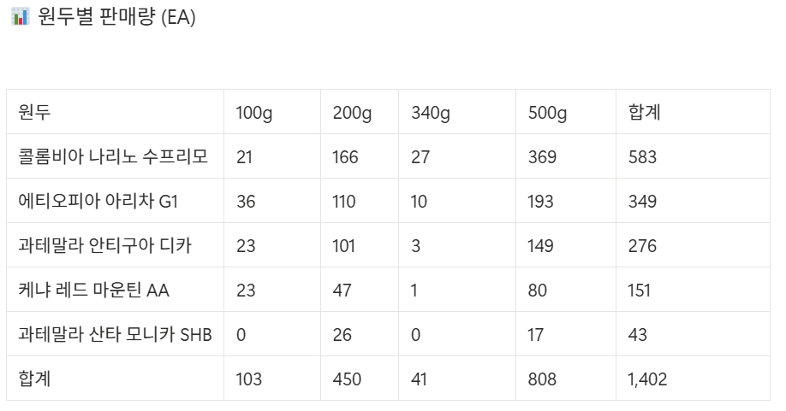
OEM |  | 고소 저렴 | 산미 중간 | 고가 라인 | 디카페인 |  |  |  |  | 2월 판매량
 |  | 블랜딩 1 | 블랜딩 2 | 블랜딩 3 | 디카페인
 | 소비자가 1kg | 26,000 | 29,000 | 32,000 | 35,000
 | ㄴ생두 원가 (수분증발감안 20%) | 13,000 | 14,500 | 16,000 | 17,500
 | ㄴ원가비용 (생두 원가 + 부자재 + 배송비) | 17,000 | 18,500 | 20,000 | 21,500
 | ㄴ 소비자가격 - 원가비용 | 9,000 | 10,500 | 12,000 | 13,500
 | ㄴ 원가율 | 65.4% | 63.8% | 62.5% | 61.4%

상세페이지
구분 | 블루보틀 | 모모스커피
**홈페이지 주소** | https://kr.bluebottlecoffee.com/?srsltid=AfmBOorpYXt8u7aoR6Mz-gafIbH8klqwP-kR4XXf9Fe-Mr13dtDK83SV | https://momos.co.kr/?srsltid=AfmBOoqjPvslcONp-8y2Bj9-C785RXUp8Cp07yvioc00EYjE-ojdDx4t
상세페이지 | 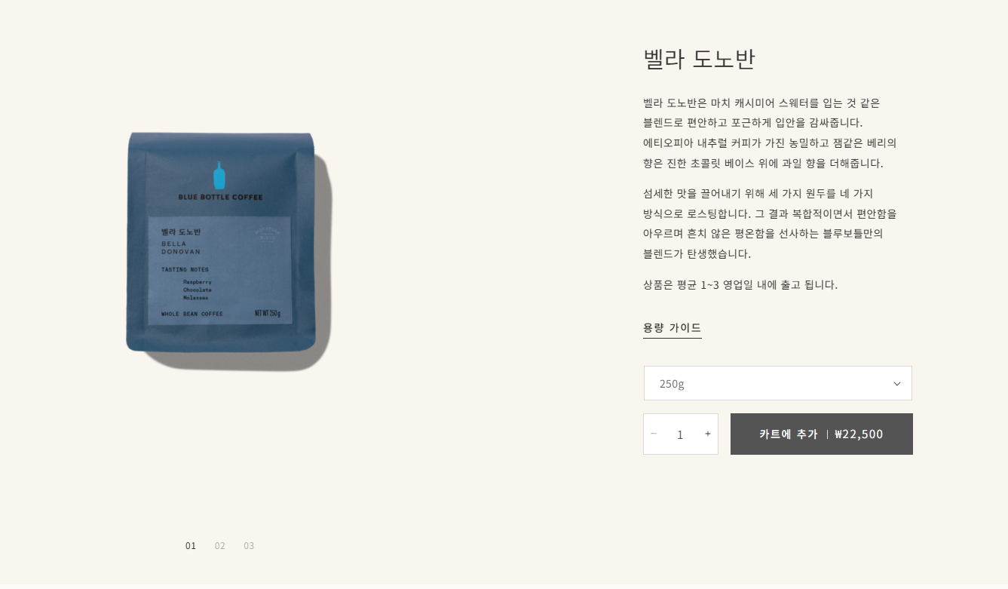 | 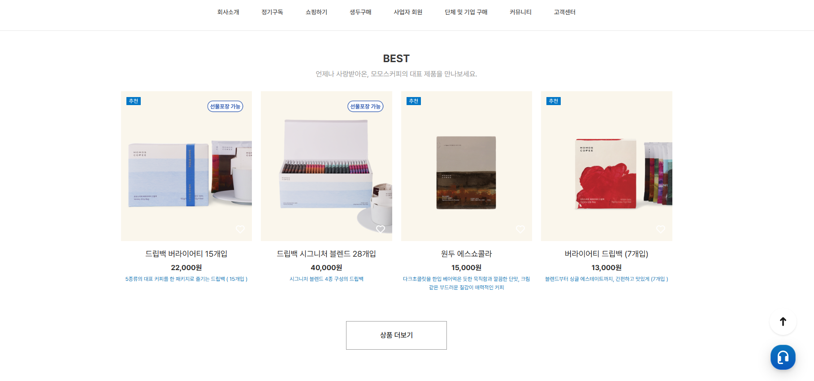

 | 상세페이지 제안 | https://www.notion.so/3261a1c96f968034af19ed27d4a0349f
 | 가이드 링크 | https://loquacious-travesseiro-e6f6b8.netlify.app/

